Adjetivos do Questionario
Questionário AttrakDiff - Análise dos Resultados

Qualidade Pragmática | Esta dimensão descreve a qualidade de uma aplicação e indica o grau de sucesso que usuários alcançam os objetivos utilizando a aplicação.
Qualidade Hedônica - Estímulo | Esta dimensão indica até que ponto a aplicação pode apoiar as necessidades de desenvolver e avançar a aplicação em termos de originalidade, interesse e estímulo.
Qualidade Hedônica - Identidade | Esta dimensão indica até que ponto a aplicação permite o usuário se identificar com ela.
Atratividade | Esta dimensão indica o valor global da aplicação, baseado na percepção da qualidade.

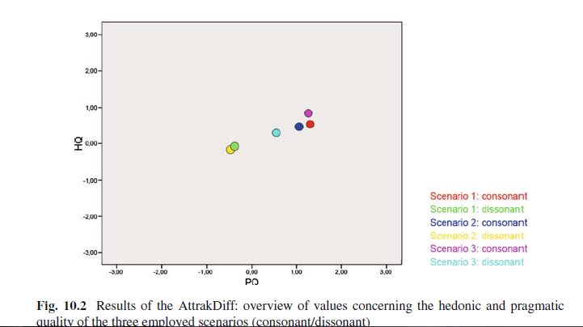
Escala | Sigla/Numero | Artigo - The influence of hedonic quality |  | Site AttrakDiff |  | Artigo - Avaliando a Experiência do Usuário e a Usabilidade
Pragmatic quality | PQ1 | People-centric | Technical | human | technical | Técnico | Humanizado | QP
Identity | HQI1 | Isolates | Connects | isolating | connective | Complicado | Simples | QP
Attractiveness | ATT1 | Pleasant | Unpleasant | pleasant | unpleasant | Não prático | Prático | QP
Stimulation | HQS1 | Original | Conventional | inventive | conventional | Embaraçoso | Claro | QP
Pragmatic quality | PQ2 | Simple | Complex | simple | complicated | Não apresentável | Apresentável | QP
Identity | HQI2 | Professional | Unprofessional | professional | unprofessional | Confuso | Bem estruturado | QP
Attractiveness | ATT2 | Ugly | Pretty | ugly | attractive | Desorganizado | Gerenciável | QP
Pragmatic quality | PQ3 | Practical | Impractical | practical | impractical | Isolador | Conectivo | QHI
Attractiveness | ATT3 | Appealing | Unappealing | likeable | disagreeable | Não profissional | Profissional | QHI
Pragmatic quality | PQ4 | Cumbersome | Facile | cumbersome | straightforward | Desalinhado | Elegante | QHI
Identity | HQI3 | Stylish | Lacking style | stylish | tacky | Inferior | Superior | QHI
Pragmatic quality | PQ5 | Predictable | Unpredictable | predictable | unpredictable | Alienador | Integrador | QHI
Identity | HQI4 | Poor quality | High quality | cheap | premium | Me afasta | Me aproxima das pessoas | QHI
Identity | HQI5 | Excludes | Draws you in | alienating | integrating | Não apresentável | Apresentável | QHI
Identity | HQI6 | Brings me | Separates me | brings me closer to | separates me from | Convencional | Inventivo | QHE
Identity | HQI7 | closer to people | from people | people | people | Sem imaginação | Criativo | QHE
Identity | HQI7 | Not presentable | Presentable | unpresentable | presentable | Cauteloso | Ousado | QHE
Attractiveness | ATT4 | Rejecting | Inviting | rejecting | inviting | Conservador | Inovador | QHE
Stimulation | HQS2 | Unimaginative | Creative | unimaginative | creative | Entediante | Cativante | QHE
Attractiveness | ATT5 | Good | Bad | good | bad | Pouco exigente | Desafiador | QHE
Pragmatic quality | PQ6 | Confusing | Clear | confusing | clearly structured | Comum | Único | QHE
Attractiveness | ATT6 | Repulsive | Pleasing | repelling | appealing | Desagradável | Agradável | AT
Stimulation | HQS3 | Bold | Cautious | bold | cautious | Feio | Atraente | AT | Uso do Controle Adaptado jogo 2
Stimulation | HQS4 | Innovative | Conservative | innovative | conservative | Não amigável | Amigável | AT | Uso do Controle Adaptado jogo 1
Stimulation | HQS5 | Dull | Absorbing | dull | captivating | Rejeitador | Convidativo | AT
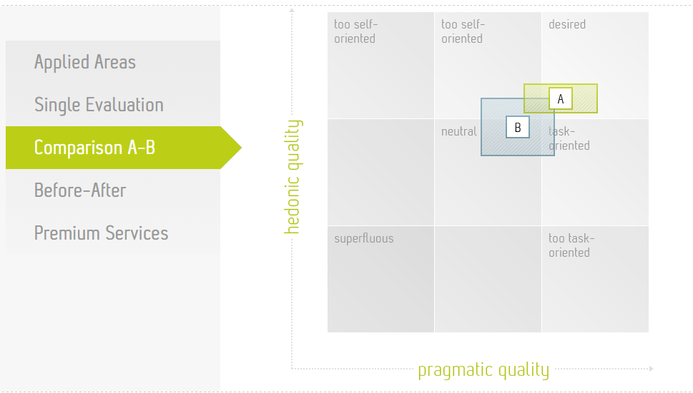
Stimulation | HQS6 | Harmless | Challenging | undemanding | challenging | Mal | Bom | AT
Attractiveness | ATT7 | Motivating | Discouraging | motivating | discouraging | Repulsivo | Sedutor | AT
Stimulation | HQS7 | Novel | Conventional | novel | ordinary | Desencorajador | Motivador | AT
Pragmatic quality | PQ7 | Unmanageable | Manageable | unruly | manageable

LEGENDA
HQS | HEDONIC QUALITY STIMULUS - Qualidade Hedonica - Estimulo
HQI | HEDONIC QUALITY IDENTITY - Qualidade Hedonica - Identidade
ATT | ATTRACTIVENESS - Atratividade
PQ | PRAGMATIC QUALITY - Qualidade Pragmatica

